매크로1
부서별 인사평가 결과

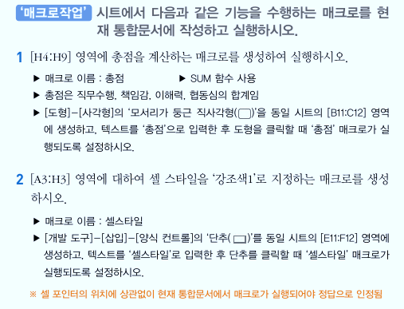
사원명 | 부서명 | 사원코드 | 직무수행 | 책임감 | 이해력 | 협동심 | 총점
강주호 | 생산부 | S-102 | 18 | 18 | 17 | 17
권태형 | 생산부 | S-101 | 24 | 18 | 20 | 21
이동기 | 인사부 | P-302 | 11 | 12 | 14 | 13
이동묵 | 영업부 | Y-402 | 13 | 20 | 19 | 15
최창동 | 영업부 | Y-404 | 21 | 16 | 21 | 21
한정수 | 영업부 | Y-403 | 18 | 18 | 20 | 24

매크로1(답)
부서별 인사평가 결과

사원명 | 부서명 | 사원코드 | 직무수행 | 책임감 | 이해력 | 협동심 | 총점
강주호 | 생산부 | S-102 | 18 | 18 | 17 | 17 | 70
권태형 | 생산부 | S-101 | 24 | 18 | 20 | 21 | 83
이동기 | 인사부 | P-302 | 11 | 12 | 14 | 13 | 50
이동묵 | 영업부 | Y-402 | 13 | 20 | 19 | 15 | 67
최창동 | 영업부 | Y-404 | 21 | 16 | 21 | 21 | 79
한정수 | 영업부 | Y-403 | 18 | 18 | 20 | 24 | 80

총점

매크로2
12월 카드 사용 내역

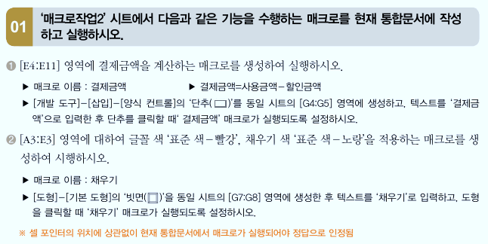
사용일자 | 이용가맹점 | 사용금액 | 할인금액 | 결제금액
2021-12-08 | 엘마트 | 99,000 | 5,500
2021-12-10 | 제로마트 | 1,201,000
2021-12-12 | 상공의원 | 5,800
2021-12-13 | 서울주유소 | 71,000 | 4,000
2021-12-18 | 한우마을 | 57,000
2021-12-21 | 믿음식당 | 100,000 | 10,000
2021-12-25 | 서울주유소 | 81,000 | 3,000
2021-12-29 | TV홈쇼핑 | 181,000 | 6,000

매크로2(답)
12월 카드 사용 내역

사용일자 | 이용가맹점 | 사용금액 | 할인금액 | 결제금액
2021-12-08 | 엘마트 | 99,000 | 5,500 | 93,500
2021-12-10 | 제로마트 | 1,201,000 |  | 1,201,000
2021-12-12 | 상공의원 | 5,800 |  | 5,800
채우기
2021-12-13 | 서울주유소 | 71,000 | 4,000 | 67,000
2021-12-18 | 한우마을 | 57,000 |  | 57,000
2021-12-21 | 믿음식당 | 100,000 | 10,000 | 90,000
2021-12-25 | 서울주유소 | 81,000 | 3,000 | 78,000
2021-12-29 | TV홈쇼핑 | 181,000 | 6,000 | 175,000

매크로3
성안출판사 판매실적
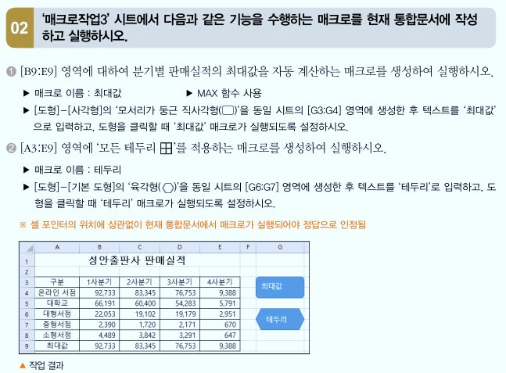
구분 | 1사분기 | 2사분기 | 3사분기 | 4사분기
온라인 서점 | 92,733 | 83,345 | 76,753 | 9,388
대학교 | 66,191 | 60,400 | 54,283 | 5,791
대형서점 | 22,053 | 19,102 | 19,179 | 2,951
중형서점 | 2,390 | 1,720 | 2,171 | 670
소형서점 | 4,489 | 3,842 | 3,291 | 647
최대값

매크로3(답)
성안출판사 판매실적

최대값
구분 | 1사분기 | 2사분기 | 3사분기 | 4사분기
온라인 서점 | 92,733 | 83,345 | 76,753 | 9,388
대학교 | 66,191 | 60,400 | 54,283 | 5,791
테두리
대형서점 | 22,053 | 19,102 | 19,179 | 2,951
중형서점 | 2,390 | 1,720 | 2,171 | 670
소형서점 | 4,489 | 3,842 | 3,291 | 647
최대값 | 92,733 | 83,345 | 76,753 | 9,388

